EJEMPLO 1
Una empresa necesita conocer la tasa esperada de rendimiento de dos de sus inversiones (A y B) cuyo nivel de riesgo, es similar con el fin de decidir si sigue con ellas en el futuro. Los rendimientos que tuvieron el año pasado se consideran buena estimación para el futuro. En ese año la inversión A, que tenía un valor de mercado de Q.10,000.00 generó un flujo de efectivo de Q.500.00 y la inversión B, que tenía un valor de mercado de Q.25,000.00 generó un flujo de efectivo de Q.3,500.00. El valor de mercado en la actualidad para la inversión tipo A es de Q.10,500.00 y para la inversión B de Q.30,000.00. ¿Qué recomienda?

Ka = | 10%

Kb = | 34%

 |  | A | B
VM Periodo anterior | Pt - 1 | 10000 | 25000
Flujo del Periodo | Ct | 500 | 3500
VM Periodo actual | Pt | 10500 | 30000

Se recomienda invertir en la opción B, ya que es la que presenta un mayor rendimiento potencial entre las dos opciones evaluadas (de riesgo similar) Más alto el rendimiento, siempre mejora.

EJEMPLO 2
Se tiene interés en invertir en cualquiera de tres activos, A, B o C. Las distribuciones de probabilidad de los rendimientos esperados de estos activos se muestran en la siguiente tabla.
a) Calcule el rango e interprete
b)Calcule el valor esperado de rendimiento para cada uno de estos tres activos y su desviación estándar. Interprete resultados.
c) Calcule el coeficiente de variación de los rendimientos de cada uno de los tres activos e indique quien tiene el mayor riesgo relativo
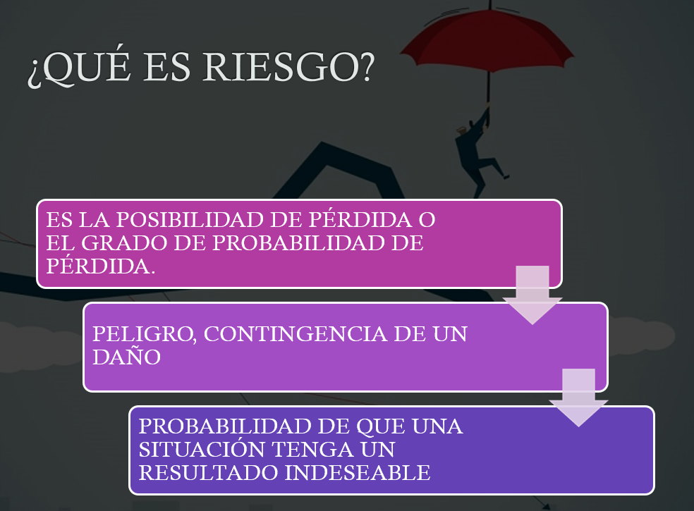

$$R=Valor mayor −valor menor$$
$$\overline{k}= \sum{piki}$$
Activo A |  | Activo B |  | Activo C
Probabilidad | Rendimiento | Probabilidad | Rendimiento | Probabilidad | Rendimiento
0.4 | 35% | 0.1 | 40% | 0.1 | 40%
0.3 | 10% | 0.2 | 20% | 0.2 | 10%
0.3 | -20% | 0.4 | 10% | 0.4 | 0%
 |  | 0.2 | 0% | 0.2 | -5%
$$σ= \sqrt{\sum{{(ki−\overline{k})}^{2}∗pi}}$$
 |  | 0.1 | -20% | 0.1 | -10%

Activo A
Activo C
a) Rango
Activo A |  | Activo B |  | Activo C
Valor Mayor | 35% | Valor Mayor | 40% | Valor Mayor | 40%
$$CV= \frac{σ}{\overline{k}}$$
Valor Menor | -20% | Valor Menor | -20% | Valor Menor | -10%
Rango | 55% | Rango | 60% | Rango | 50%
El Activo B es el que presenta una mayor variación total y el es el que presenta la menor variación total. Es decir, la diferencia entre el rendimiento más alto y el más bajo esperado se da en B y la menor diferencia en C.

Activo A o Activo B
$$\overline{k}= \sum{piki}$$
El rendimiento mesperado más alto lo estaría proporcionando el Activo A, mientras que el más bajo lo daría el activo C.
b) Valor esperado = media
Activo A |  | Activo B |  | Activo C
K prom = | 11.0% | K prom = | 10.0% | K prom = | 4.0%

$$σ= \sqrt{\sum{{(ki−\overline{k})}^{2}∗pi}}$$
Activo A |  | Activo B |  | Activo C
Desviación = | 22.8% | Desviación = | 14.8% | Desviación = | 13.4%
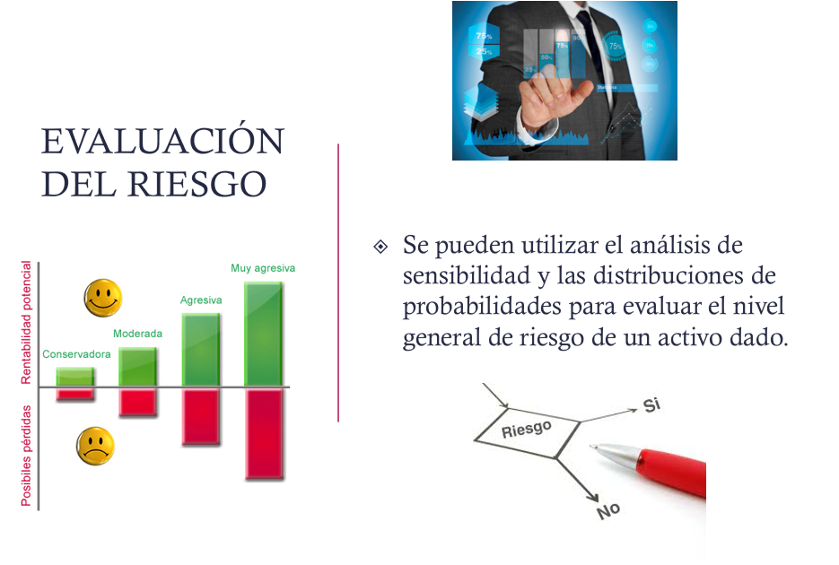
De los 3 activos, A es quien tiene una mayor variabilidad respecto de su promedio y el activo C es el que menos. En los 3 casos, si al rendimiento esperado se le resta la variabilidad esperada, se tendría una pérdida; y si se le suma la variabilidad esperada, se tendría una ganancia.
Cálculo de la Varianza
 | 0.02304 |  | 0.009 |  | 0.01296
 | 0.00003 |  | 0.002 |  | 0.00072
 | 0.02883 |  | 7.7037197775E-35 |  | 0.00064
 | 0 |  | 0.002 |  | 0.00162
 | 0 |  | 0.009 |  | 0.00196
Varianza = | 5.2% | Varianza = | 2.2% | Varianza = | 1.8%

De los 3 activos, B es quien tiene el menor riesgo relativo y el rendimiento intermedio; mientras que C es el activo que tiene el mayor riesgo relativo y el menor rendimiento de los 3.
c) Coeficiente de variación
Activo A |  | Activo B |  | Activo C
CV = | 207.1% | CV = | 148.3% | CV = | 334.5%

Para el indiferente se busca el mayor rendimiento
Para el adverso un balance entre rentabilidad y un menor riesgo

EJEMPLO 3
Se intenta evaluar dos posibles carteras que están integradas por cinco activos similares pero con proporción diferente. Calcule los coeficientes beta de cada cartera y compare los riesgos de estas carteras entre sí y con el mercado. Si el mercado presenta un aumento del 15% que pasará con cada cartera?
$$β de la cartera= \sum{piβi}$$
Activo | Coeficiente Beta | Proporción Cartera X | Proporción Cartera Y
1 | 1.3 | 10% | 30%
2 | 0.7 | 30% | 10%
3 | 1.25 | 10% | 20%
4 | 1.1 | 10% | 20%
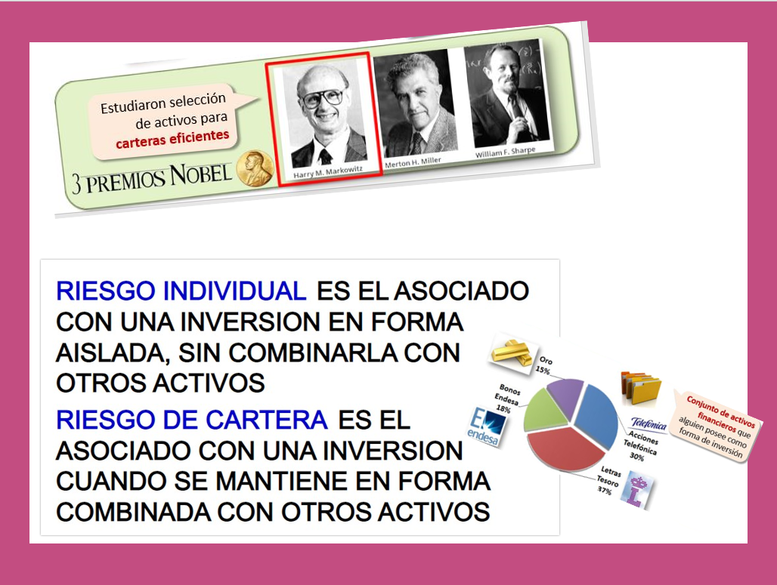

5 | 0.9 | 40% | 20%
 |  | 100% | 100% | Si Beta es 1 el riesgo
 |  |  |  | Es promedio
 |  | Cartera X | Cartera Y | Si es > 1
Beta de Cartera = |  | 0.94 | 1.11 | Un riesgo mayor en el mercado
 |  |  |  | Si es <1
 |  |  |  | Un riesgo menor en el mercado
Si se comparan las dos carteras, la cartera X es menos riesgosa que la Y, porque tiene un valor de beta más bajo.
La cartera X tiene un nivel de riesgo menor que el promedio del mercado (B<1).
La cartera Y tiene un nivel de riesgo mayor que el promedio del mercado (B>1).

Si mercado aumenta 15% |  | Cartera X | Cartera Y | El beta se calcula a partir de datos históricos
 | Ganancia = | 14.0% | 16.6%

EJEMPLO 4
La tasa libre de riesgo es del 4% y el rendimiento del mercado del 10%.
a) Dibuje la línea del mercado de valores
b) Calcule y registre la prima de riesgo de mercado en la gráfica.
c) Calcule el rendimiento del Activo A que tiene un coeficiente beta de 0.90 y del activo B que tiene un coeficiente beta de 1.20

$$k=Tasa libre de riesgo+Prima de Riesgo$$

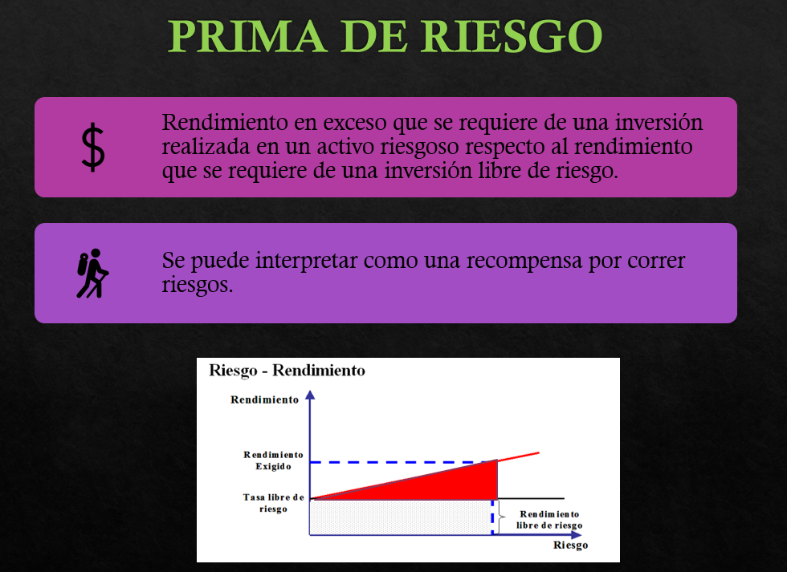
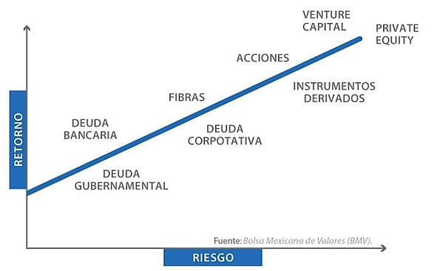
Tasa libre de riesgo
nivel de riesgo | Rendimiento
x | y | x | y
0 | 4% | 0 | 4.00%
0.2 | 4% | 0.2 | 5.20%
0.4 | 4% | 0.4 | 6.40%
0.6 | 4% | 0.6 | 7.60% | Otra forma
0.8 | 4% | 0.8 | 8.80%
1 | 4% | 1 | 10.00% | 6%
1.2 | 4% | 1.2 | 11.20%

$k=K_{RF}+β(K_{M}−K_{RF}$)

 |  |  |  |  | b)
LÍNEA DEL MERCADO DE VALORES
$β(K_{M}−K_{RF}$)

$k=1.00(10\%−4\%$)

b) Prima de riesgo del mercado = 6%
 |  |  |  |  | k= | 6%

 |  |  |  |  | c)

$k=K_{RF}+β(K_{M}−K_{RF}$)

$ka=4\%+0.9(10\%−4\%$)

 |  |  |  |  | ka= | 9.4%

$kb=4\%+1.2(10\%−4\%$)

 |  |  |  |  | kb= | 11.20%

EJEMPLO 5
Katherine desea saber cuánto riesgo debe asumir para generar un rendimiento aceptable sobre su cartera. El rendimiento libre de riesgo es actualmente del 5%. El rendimiento de las acciones promedio (rendimiento de mercado) es del 16%. Use el CAPM para calcular el coeficiente beta relacionado con cada uno de los siguientes rendimientos:
a) 10%
b) 18%
c) Katherine tiene aversión al riesgo. ¿Cuál es el rendimiento más alto que puede esperar si está dispuesta a asumir sólo un riesgo promedio?

$k=K_{RF}+β(K_{M}−K_{RF}$)

$10\%=5\%+β(16\%−5\%$)
K RF = | 5%
K M = | 16%
K= | 10% | a) K = 10%, beta = ?

$$β=$$
 |  |  | 0.45

$18\%=5\%+β(16\%−5\%$)
 |  | b) K = 18%, beta = ?

$$β=$$
 |  |  | 1.18

$K=5\%+1.0(16\%−5\%$)
 |  | c) Si beta = 1, k =?

$$k=$$
 |  |  | 16%

Hoja1
 |  | RENDIMIENTO |  |  | RENDIMIENTO
Date | Adj Close | KO | FECHA | PRECIO | S&P500
2022-03-17 | 58.810062 |  | 16-Mar-23 | 3,960.28 |  | Covarianza | -4.2891396968E-06 | BETA | -0.0199 | Una beta negativo es un
2022-03-18 | 58.819851 | 0.0166% | 15-Mar-23 | 3,891.93 | -1.7259% | Varianza S&P | 0.00021602782372 |  | -0.0199 | negocio sin riesgo
2022-03-21 | 59.289627 | 0.7987% | 14-Mar-23 | 3,919.29 | 0.7030%
2022-03-22 | 59.50494 | 0.3632% | 13-Mar-23 | 3,855.76 | -1.6210%
BETA DE COCA COLA (Marzo 2022 - Marzo 2023)
2022-03-23 | 59.113461 | -0.6579% | 10-Mar-23 | 3,861.59 | 0.1512%
2022-03-24 | 59.681107 | 0.9603% | 9-Mar-23 | 3,918.32 | 1.4691%
2022-03-25 | 60.219391 | 0.9019% | 8-Mar-23 | 3,992.01 | 1.8807%
2022-03-28 | 60.601082 | 0.6338% | 7-Mar-23 | 3,986.37 | -0.1413%
2022-03-29 | 60.835972 | 0.3876% | 6-Mar-23 | 4,048.42 | 1.5566%
2022-03-30 | 60.884903 | 0.0804% | 3-Mar-23 | 4,045.64 | -0.0687%
2022-03-31 | 60.679379 | -0.3376% | 2-Mar-23 | 3,981.35 | -1.5891%
2022-04-01 | 61.530849 | 1.4032% | 1-Mar-23 | 3,951.39 | -0.7525%
2022-04-04 | 61.207874 | -0.5249% | 28-Feb-23 | 3,970.15 | 0.4748%
2022-04-05 | 61.13937 | -0.1119% | 27-Feb-23 | 3,982.24 | 0.3045%
2022-04-06 | 61.755947 | 1.0085% | 24-Feb-23 | 3,970.04 | -0.3064%
2022-04-07 | 62.088707 | 0.5388% | 23-Feb-23 | 4,012.32 | 1.0650%
2022-04-08 | 62.470402 | 0.6148% | 22-Feb-23 | 3,991.05 | -0.5301%
2022-04-11 | 62.450825 | -0.0313% | 21-Feb-23 | 3,997.34 | 0.1576%
2022-04-12 | 63.184849 | 1.1754% | 17-Feb-23 | 4,079.09 | 2.0451%
2022-04-13 | 63.351234 | 0.2633% | 16-Feb-23 | 4,090.41 | 0.2775%
2022-04-14 | 63.635056 | 0.4480% | 15-Feb-23 | 4,147.60 | 1.3981%
2022-04-18 | 63.06741 | -0.8920% | 14-Feb-23 | 4,136.13 | -0.2765%
2022-04-19 | 63.683987 | 0.9776% | 13-Feb-23 | 4,137.29 | 0.0280%
2022-04-20 | 64.555031 | 1.3678% | 10-Feb-23 | 4,090.46 | -1.1319%
2022-04-21 | 64.799706 | 0.3790% | 9-Feb-23 | 4,081.50 | -0.2190%
2022-04-22 | 63.860153 | -1.4499% | 8-Feb-23 | 4,117.86 | 0.8908%
2022-04-25 | 64.535461 | 1.0575% | 7-Feb-23 | 4,164.00 | 1.1205%
2022-04-26 | 63.664413 | -1.3497% | 6-Feb-23 | 4,111.08 | -1.2709%
2022-04-27 | 64.163551 | 0.7840% | 3-Feb-23 | 4,136.48 | 0.6178%
2022-04-28 | 64.780128 | 0.9609% | 2-Feb-23 | 4,179.76 | 1.0463%
2022-04-29 | 63.233784 | -2.3871% | 1-Feb-23 | 4,119.21 | -1.4486%
2022-05-02 | 62.088707 | -1.8109% | 31-Jan-23 | 4,076.60 | -1.0344%
2022-05-03 | 61.736378 | -0.5675% | 30-Jan-23 | 4,017.77 | -1.4431%
2022-05-04 | 63.644833 | 3.0913% | 27-Jan-23 | 4,070.56 | 1.3139%
2022-05-05 | 63.135918 | -0.7996% | 26-Jan-23 | 4,060.43 | -0.2489%
2022-05-06 | 63.361015 | 0.3565% | 25-Jan-23 | 4,016.22 | -1.0888%
2022-05-09 | 63.233784 | -0.2008% | 24-Jan-23 | 4,016.95 | 0.0182%
2022-05-10 | 62.646564 | -0.9286% | 23-Jan-23 | 4,019.81 | 0.0712%
2022-05-11 | 62.94017 | 0.4687% | 20-Jan-23 | 3,972.61 | -1.1742%
2022-05-12 | 63.135918 | 0.3110% | 19-Jan-23 | 3,898.85 | -1.8567%
2022-05-13 | 64.320137 | 1.8757% | 18-Jan-23 | 3,928.86 | 0.7697%
2022-05-16 | 64.555031 | 0.3652% | 17-Jan-23 | 3,990.97 | 1.5809%
2022-05-17 | 64.37886 | -0.2729% | 13-Jan-23 | 3,999.09 | 0.2035%
2022-05-18 | 59.89642 | -6.9626% | 12-Jan-23 | 3,983.17 | -0.3981%
2022-05-19 | 58.721981 | -1.9608% | 11-Jan-23 | 3,969.61 | -0.3404%
2022-05-20 | 59.681107 | 1.6333% | 10-Jan-23 | 3,919.25 | -1.2686%
2022-05-23 | 61.521061 | 3.0830% | 9-Jan-23 | 3,892.09 | -0.6930%
2022-05-24 | 62.656349 | 1.8454% | 6-Jan-23 | 3,895.08 | 0.0768%
2022-05-25 | 62.705284 | 0.0781% | 5-Jan-23 | 3,808.10 | -2.2331%
2022-05-26 | 62.930393 | 0.3590% | 4-Jan-23 | 3,852.97 | 1.1783%
2022-05-27 | 63.302292 | 0.5910% | 3-Jan-23 | 3,824.14 | -0.7483%
2022-05-31 | 62.029987 | -2.0099% | 30-Dec-22 | 3,839.50 | 0.4017%
2022-06-01 | 61.726589 | -0.4891% | 29-Dec-22 | 3,849.28 | 0.2547%
2022-06-02 | 62.372528 | 1.0465% | 28-Dec-22 | 3,783.22 | -1.7162%
2022-06-03 | 61.628719 | -1.1925% | 27-Dec-22 | 3,829.25 | 1.2167%
2022-06-06 | 61.530849 | -0.1588% | 23-Dec-22 | 3,844.82 | 0.4066%
2022-06-07 | 61.902752 | 0.6044% | 22-Dec-22 | 3,822.39 | -0.5834%
2022-06-08 | 61.550419 | -0.5692% | 21-Dec-22 | 3,878.44 | 1.4664%
2022-06-09 | 60.483639 | -1.7332% | 20-Dec-22 | 3,821.62 | -1.4650%
2022-06-10 | 60.101948 | -0.6311% | 19-Dec-22 | 3,817.66 | -0.1036%
2022-06-13 | 60.03344 | -0.1140% | 16-Dec-22 | 3,852.36 | 0.9089%
2022-06-14 | 58.387199 | -2.7422% | 15-Dec-22 | 3,895.75 | 1.1263%
2022-06-15 | 58.820938 | 0.7429% | 14-Dec-22 | 3,995.32 | 2.5559%
2022-06-16 | 58.229477 | -1.0055% | 13-Dec-22 | 4,019.65 | 0.6090%
2022-06-17 | 58.584354 | 0.6094% | 12-Dec-22 | 3,990.56 | -0.7237%
2022-06-21 | 59.836285 | 2.1370% | 9-Dec-22 | 3,934.38 | -1.4078%
2022-06-22 | 60.279881 | 0.7413% | 8-Dec-22 | 3,963.51 | 0.7404%
2022-06-23 | 60.999493 | 1.1938% | 7-Dec-22 | 3,933.92 | -0.7466%
2022-06-24 | 62.142986 | 1.8746% | 6-Dec-22 | 3,941.26 | 0.1866%
2022-06-27 | 62.014835 | -0.2062% | 5-Dec-22 | 3,998.84 | 1.4610%
2022-06-28 | 61.393799 | -1.0014% | 2-Dec-22 | 4,071.70 | 1.8220%
2022-06-29 | 61.837399 | 0.7225% | 1-Dec-22 | 4,076.57 | 0.1196%
2022-06-30 | 62.014835 | 0.2869% | 30-Nov-22 | 4,080.11 | 0.0868%
2022-07-01 | 63.463913 | 2.3367% | 29-Nov-22 | 3,957.63 | -3.0019%
2022-07-05 | 62.37957 | -1.7086% | 28-Nov-22 | 3,963.94 | 0.1594%
2022-07-06 | 62.507721 | 0.2054% | 25-Nov-22 | 4,026.12 | 1.5686%
2022-07-07 | 62.014835 | -0.7885% | 23-Nov-22 | 4,027.26 | 0.0283%
2022-07-08 | 62.241562 | 0.3656% | 22-Nov-22 | 4,003.58 | -0.5880%
2022-07-11 | 62.044407 | -0.3168% | 21-Nov-22 | 3,949.94 | -1.3398%
2022-07-12 | 61.778248 | -0.4290% | 18-Nov-22 | 3,965.34 | 0.3899%
2022-07-13 | 61.492378 | -0.4627% | 17-Nov-22 | 3,946.56 | -0.4736%
2022-07-14 | 61.295223 | -0.3206% | 16-Nov-22 | 3,958.79 | 0.3099%
2022-07-15 | 61.610668 | 0.5146% | 15-Nov-22 | 3,991.73 | 0.8321%
2022-07-18 | 60.772766 | -1.3600% | 14-Nov-22 | 3,957.25 | -0.8638%
2022-07-19 | 61.640244 | 1.4274% | 11-Nov-22 | 3,992.93 | 0.9016%
2022-07-20 | 60.624897 | -1.6472% | 10-Nov-22 | 3,956.37 | -0.9156%
2022-07-21 | 60.486893 | -0.2276% | 9-Nov-22 | 3,748.57 | -5.2523%
2022-07-22 | 60.713619 | 0.3748% | 8-Nov-22 | 3,828.11 | 2.1219%
2022-07-25 | 61.305077 | 0.9742% | 7-Nov-22 | 3,806.80 | -0.5567%
2022-07-26 | 62.310566 | 1.6401% | 4-Nov-22 | 3,770.55 | -0.9522%
2022-07-27 | 62.113411 | -0.3164% | 3-Nov-22 | 3,719.89 | -1.3436%
2022-07-28 | 63.148468 | 1.6664% | 2-Nov-22 | 3,759.69 | 1.0699%
2022-07-29 | 63.256905 | 0.1717% | 1-Nov-22 | 3,856.10 | 2.5643%
2022-08-01 | 63.601925 | 0.5454% | 31-Oct-22 | 3,871.98 | 0.4118%
2022-08-02 | 62.734447 | -1.3639% | 28-Oct-22 | 3,901.06 | 0.7510%
2022-08-03 | 63.010464 | 0.4400% | 27-Oct-22 | 3,807.30 | -2.4034%
2022-08-04 | 62.764019 | -0.3911% | 26-Oct-22 | 3,830.60 | 0.6120%
2022-08-05 | 62.478149 | -0.4555% | 25-Oct-22 | 3,859.11 | 0.7443%
2022-08-08 | 62.073982 | -0.6469% | 24-Oct-22 | 3,797.34 | -1.6006%
2022-08-09 | 62.152843 | 0.1270% | 21-Oct-22 | 3,752.75 | -1.1742%
2022-08-10 | 62.744308 | 0.9516% | 20-Oct-22 | 3,665.78 | -2.3175%
2022-08-11 | 62.320427 | -0.6756% | 19-Oct-22 | 3,695.16 | 0.8015%
2022-08-12 | 62.793594 | 0.7592% | 18-Oct-22 | 3,719.98 | 0.6717%
2022-08-15 | 63.582211 | 1.2559% | 17-Oct-22 | 3,677.95 | -1.1298%
2022-08-16 | 64.104668 | 0.8217% | 14-Oct-22 | 3,583.07 | -2.5797%
2022-08-17 | 63.956799 | -0.2307% | 13-Oct-22 | 3,669.91 | 2.4236%
2022-08-18 | 64.291962 | 0.5240% | 12-Oct-22 | 3,577.03 | -2.5309%
2022-08-19 | 64.242676 | -0.0767% | 11-Oct-22 | 3,588.84 | 0.3302%
2022-08-22 | 63.286476 | -1.4884% | 10-Oct-22 | 3,612.39 | 0.6562%
2022-08-23 | 63.35548 | 0.1090% | 7-Oct-22 | 3,639.66 | 0.7549%
2022-08-24 | 63.444202 | 0.1400% | 6-Oct-22 | 3,744.52 | 2.8810%
2022-08-25 | 63.74979 | 0.4817% | 5-Oct-22 | 3,783.28 | 1.0351%
2022-08-26 | 62.21199 | -2.4122% | 4-Oct-22 | 3,790.93 | 0.2022%
2022-08-29 | 61.837399 | -0.6021% | 3-Oct-22 | 3,678.43 | -2.9676%
2022-08-30 | 61.265652 | -0.9246% | 30-Sep-22 | 3,585.62 | -2.5231%
2022-08-31 | 60.831913 | -0.7080% | 29-Sep-22 | 3,640.47 | 1.5297%
2022-09-01 | 61.117783 | 0.4699% | 28-Sep-22 | 3,719.04 | 2.1582%
2022-09-02 | 60.279881 | -1.3710% | 27-Sep-22 | 3,647.29 | -1.9293%
2022-09-06 | 60.309452 | 0.0491% | 26-Sep-22 | 3,655.04 | 0.2125%
2022-09-07 | 61.423374 | 1.8470% | 23-Sep-22 | 3,693.23 | 1.0449%
2022-09-08 | 61.236076 | -0.3049% | 22-Sep-22 | 3,757.99 | 1.7535%
2022-09-09 | 61.433228 | 0.3220% | 21-Sep-22 | 3,789.93 | 0.8499%
2022-09-12 | 61.610668 | 0.2888% | 20-Sep-22 | 3,855.93 | 1.7415%
2022-09-13 | 59.609558 | -3.2480% | 19-Sep-22 | 3,899.89 | 1.1401%
2022-09-14 | 59.925003 | 0.5292% | 16-Sep-22 | 3,873.33 | -0.6810%
2022-09-15 | 59.110775 | -1.3587% | 15-Sep-22 | 3,901.35 | 0.7234%
2022-09-16 | 59.120708 | 0.0168% | 14-Sep-22 | 3,946.01 | 1.1447%
2022-09-19 | 59.567539 | 0.7558% | 13-Sep-22 | 3,932.69 | -0.3376%
2022-09-20 | 59.478172 | -0.1500% | 12-Sep-22 | 4,110.41 | 4.5190%
2022-09-21 | 58.981693 | -0.8347% | 9-Sep-22 | 4,067.36 | -1.0473%
2022-09-22 | 58.842674 | -0.2357% | 8-Sep-22 | 4,006.18 | -1.5042%
2022-09-23 | 58.187325 | -1.1137% | 7-Sep-22 | 3,979.87 | -0.6567%
2022-09-26 | 57.462463 | -1.2457% | 6-Sep-22 | 3,908.19 | -1.8011%
2022-09-27 | 55.98296 | -2.5747% | 2-Sep-22 | 3,924.26 | 0.4112%
2022-09-28 | 56.578732 | 1.0642% | 1-Sep-22 | 3,966.85 | 1.0853%
2022-09-29 | 56.171619 | -0.7196% | 31-Aug-22 | 3,955.00 | -0.2987%
2022-09-30 | 55.625496 | -0.9722% | 30-Aug-22 | 3,986.16 | 0.7879%
2022-10-03 | 56.25106 | 1.1246% | 29-Aug-22 | 4,030.61 | 1.1151%
2022-10-04 | 56.380142 | 0.2295% | 26-Aug-22 | 4,057.66 | 0.6711%
2022-10-05 | 55.843948 | -0.9510% | 25-Aug-22 | 4,199.12 | 3.4862%
2022-10-06 | 54.642464 | -2.1515% | 24-Aug-22 | 4,140.77 | -1.3896%
2022-10-07 | 54.126125 | -0.9449% | 23-Aug-22 | 4,128.73 | -0.2908%
2022-10-10 | 54.006973 | -0.2201% | 22-Aug-22 | 4,137.99 | 0.2243%
2022-10-11 | 54.09634 | 0.1655% | 19-Aug-22 | 4,228.48 | 2.1868%
2022-10-12 | 54.75169 | 1.2114% | 18-Aug-22 | 4,283.74 | 1.3069%
2022-10-13 | 55.476551 | 1.3239% | 17-Aug-22 | 4,274.04 | -0.2264%
2022-10-14 | 54.592819 | -1.5930% | 16-Aug-22 | 4,305.20 | 0.7291%
2022-10-17 | 55.297817 | 1.2914% | 15-Aug-22 | 4,297.14 | -0.1872%
2022-10-18 | 56.042534 | 1.3467% | 12-Aug-22 | 4,280.15 | -0.3954%
2022-10-19 | 55.565914 | -0.8505% | 11-Aug-22 | 4,207.27 | -1.7027%
2022-10-20 | 54.692116 | -1.5725% | 10-Aug-22 | 4,210.24 | 0.0706%
2022-10-21 | 55.565914 | 1.5977% | 9-Aug-22 | 4,122.47 | -2.0847%
2022-10-24 | 57.164577 | 2.8771% | 8-Aug-22 | 4,140.06 | 0.4267%
2022-10-25 | 58.534863 | 2.3971% | 5-Aug-22 | 4,145.19 | 0.1239%
2022-10-26 | 58.97176 | 0.7464% | 4-Aug-22 | 4,151.94 | 0.1628%
2022-10-27 | 59.110775 | 0.2357% | 3-Aug-22 | 4,155.17 | 0.0778%
2022-10-28 | 60.332111 | 2.0662% | 2-Aug-22 | 4,091.19 | -1.5398%
2022-10-31 | 59.42852 | -1.4977% | 1-Aug-22 | 4,118.63 | 0.6707%
2022-11-01 | 59.220001 | -0.3509% | 29-Jul-22 | 4,130.29 | 0.2831%
2022-11-02 | 58.395847 | -1.3917% | 28-Jul-22 | 4,072.43 | -1.4009%
2022-11-03 | 58.366058 | -0.0510% | 27-Jul-22 | 4,023.61 | -1.1988%
2022-11-04 | 58.842674 | 0.8166% | 26-Jul-22 | 3,921.05 | -2.5490%
2022-11-07 | 59.07106 | 0.3881% | 25-Jul-22 | 3,966.84 | 1.1678%
2022-11-08 | 59.180283 | 0.1849% | 22-Jul-22 | 3,961.63 | -0.1313%
2022-11-09 | 58.356129 | -1.3926% | 21-Jul-22 | 3,998.95 | 0.9420%
2022-11-10 | 60.451271 | 3.5903% | 20-Jul-22 | 3,959.90 | -0.9765%
2022-11-11 | 60.888168 | 0.7227% | 19-Jul-22 | 3,936.69 | -0.5861%
2022-11-14 | 60.302326 | -0.9622% | 18-Jul-22 | 3,830.85 | -2.6886%
2022-11-15 | 60.20303 | -0.1647% | 15-Jul-22 | 3,863.16 | 0.8434%
2022-11-16 | 60.093803 | -0.1814% | 14-Jul-22 | 3,790.38 | -1.8839%
2022-11-17 | 60.282467 | 0.3139% | 13-Jul-22 | 3,801.78 | 0.3008%
2022-11-18 | 60.709438 | 0.7083% | 12-Jul-22 | 3,818.80 | 0.4477%
2022-11-21 | 61.642818 | 1.5375% | 11-Jul-22 | 3,854.43 | 0.9330%
2022-11-22 | 61.910915 | 0.4349% | 8-Jul-22 | 3,899.38 | 1.1662%
2022-11-23 | 62.188946 | 0.4491% | 7-Jul-22 | 3,902.62 | 0.0831%
2022-11-25 | 62.24852 | 0.0958% | 6-Jul-22 | 3,845.08 | -1.4744%
2022-11-28 | 62.258453 | 0.0160% | 5-Jul-22 | 3,831.39 | -0.3560%
2022-11-29 | 62.040001 | -0.3509% | 1-Jul-22 | 3,825.33 | -0.1582%
2022-11-30 | 63.610001 | 2.5306% | 30-Jun-22 | 3,785.38 | -1.0444%
2022-12-01 | 63.790001 | 0.2830% | 29-Jun-22 | 3,818.83 | 0.8837%
2022-12-02 | 64.349998 | 0.8779% | 28-Jun-22 | 3,821.55 | 0.0712%
2022-12-05 | 63.470001 | -1.3675% | 27-Jun-22 | 3,900.11 | 2.0557%
2022-12-06 | 63.439999 | -0.0473% | 24-Jun-22 | 3,911.74 | 0.2982%
2022-12-07 | 63.540001 | 0.1576% | 23-Jun-22 | 3,795.73 | -2.9657%
2022-12-08 | 63.810001 | 0.4249% | 22-Jun-22 | 3,759.89 | -0.9442%
2022-12-09 | 63.139999 | -1.0500% | 21-Jun-22 | 3,764.79 | 0.1303%
2022-12-12 | 63.970001 | 1.3145% | 17-Jun-22 | 3,674.84 | -2.3892%
2022-12-13 | 63.990002 | 0.0313% | 16-Jun-22 | 3,666.77 | -0.2196%
2022-12-14 | 63.990002 | 0.0000% | 15-Jun-22 | 3,789.99 | 3.3605%
2022-12-15 | 63.110001 | -1.3752% | 14-Jun-22 | 3,735.48 | -1.4383%
2022-12-16 | 62.75 | -0.5704% | 13-Jun-22 | 3,749.63 | 0.3788%
2022-12-19 | 62.84 | 0.1434% | 10-Jun-22 | 3,900.86 | 4.0332%
2022-12-20 | 62.790001 | -0.0796% | 9-Jun-22 | 4,017.82 | 2.9983%
2022-12-21 | 63.799999 | 1.6085% | 8-Jun-22 | 4,115.77 | 2.4379%
2022-12-22 | 63.34 | -0.7210% | 7-Jun-22 | 4,160.68 | 1.0912%
2022-12-23 | 63.82 | 0.7578% | 6-Jun-22 | 4,121.43 | -0.9434%
2022-12-27 | 64.209999 | 0.6111% | 3-Jun-22 | 4,108.54 | -0.3128%
2022-12-28 | 63.57 | -0.9967% | 2-Jun-22 | 4,176.82 | 1.6619%
2022-12-29 | 63.950001 | 0.5978% | 1-Jun-22 | 4,101.23 | -1.8098%
2022-12-30 | 63.610001 | -0.5317% | 31-May-22 | 4,132.15 | 0.7539%
2023-01-03 | 62.950001 | -1.0376% | 27-May-22 | 4,158.24 | 0.6314%
2023-01-04 | 62.919998 | -0.0477% | 26-May-22 | 4,057.84 | -2.4145%
2023-01-05 | 62.200001 | -1.1443% | 25-May-22 | 3,978.73 | -1.9496%
2023-01-06 | 63.400002 | 1.9293% | 24-May-22 | 3,941.48 | -0.9362%
2023-01-09 | 62.610001 | -1.2461% | 23-May-22 | 3,973.75 | 0.8187%
2023-01-10 | 62.130001 | -0.7667% | 20-May-22 | 3,901.36 | -1.8217%
2023-01-11 | 62.009998 | -0.1931% | 19-May-22 | 3,900.79 | -0.0146%
2023-01-12 | 61.209999 | -1.2901% | 18-May-22 | 3,923.68 | 0.5868%
2023-01-13 | 61.43 | 0.3594% | 17-May-22 | 4,088.85 | 4.2096%
2023-01-17 | 61.68 | 0.4070% | 16-May-22 | 4,008.01 | -1.9771%
2023-01-18 | 59.810001 | -3.0318% | 13-May-22 | 4,023.89 | 0.3962%
2023-01-19 | 59.720001 | -0.1505% | 12-May-22 | 3,930.08 | -2.3313%
2023-01-20 | 60.080002 | 0.6028% | 11-May-22 | 3,935.18 | 0.1298%
2023-01-23 | 60.23 | 0.2497% | 10-May-22 | 4,001.05 | 1.6739%
2023-01-24 | 60.549999 | 0.5313% | 9-May-22 | 3,991.24 | -0.2452%
2023-01-25 | 60.93 | 0.6276% | 6-May-22 | 4,123.34 | 3.3097%
2023-01-26 | 60.810001 | -0.1969% | 5-May-22 | 4,146.87 | 0.5707%
2023-01-27 | 60.490002 | -0.5262% | 4-May-22 | 4,300.17 | 3.6968%
2023-01-30 | 60.639999 | 0.2480% | 3-May-22 | 4,175.48 | -2.8997%
2023-01-31 | 61.32 | 1.1214% | 2-May-22 | 4,155.38 | -0.4814%
2023-02-01 | 61.330002 | 0.0163% | 29-Apr-22 | 4,131.93 | -0.5643%
2023-02-02 | 60.279999 | -1.7121% | 28-Apr-22 | 4,287.50 | 3.7651%
2023-02-03 | 59.830002 | -0.7465% | 27-Apr-22 | 4,183.96 | -2.4149%
2023-02-06 | 60.169998 | 0.5683% | 26-Apr-22 | 4,175.20 | -0.2094%
2023-02-07 | 60.07 | -0.1662% | 25-Apr-22 | 4,296.12 | 2.8961%
2023-02-08 | 59.720001 | -0.5827% | 22-Apr-22 | 4,271.78 | -0.5666%
2023-02-09 | 59.619999 | -0.1675% | 21-Apr-22 | 4,393.66 | 2.8531%
2023-02-10 | 59.619999 | 0.0000% | 20-Apr-22 | 4,459.45 | 1.4974%
2023-02-13 | 60.599998 | 1.6437% | 19-Apr-22 | 4,462.21 | 0.0619%
2023-02-14 | 59.59 | -1.6667% | 18-Apr-22 | 4,391.69 | -1.5804%
2023-02-15 | 59.59 | 0.0000% | 14-Apr-22 | 4,392.59 | 0.0205%
2023-02-16 | 59.220001 | -0.6209% | 13-Apr-22 | 4,446.59 | 1.2293%
2023-02-17 | 60.119999 | 1.5198% | 12-Apr-22 | 4,397.45 | -1.1051%
2023-02-21 | 59.799999 | -0.5323% | 11-Apr-22 | 4,412.53 | 0.3429%
2023-02-22 | 59.98 | 0.3010% | 8-Apr-22 | 4,488.28 | 1.7167%
2023-02-23 | 60.09 | 0.1834% | 7-Apr-22 | 4,500.21 | 0.2658%
2023-02-24 | 59.84 | -0.4160% | 6-Apr-22 | 4,481.15 | -0.4235%
2023-02-27 | 59.82 | -0.0334% | 5-Apr-22 | 4,525.12 | 0.9812%
2023-02-28 | 59.509998 | -0.5182% | 4-Apr-22 | 4,582.64 | 1.2711%
2023-03-01 | 58.860001 | -1.0922% | 1-Apr-22 | 4,545.86 | -0.8026%
2023-03-02 | 59.720001 | 1.4611% | 31-Mar-22 | 4,530.41 | -0.3399%
2023-03-03 | 59.439999 | -0.4689% | 30-Mar-22 | 4,602.45 | 1.5901%
2023-03-06 | 60.360001 | 1.5478% | 29-Mar-22 | 4,631.60 | 0.6334%
2023-03-07 | 60.009998 | -0.5799% | 28-Mar-22 | 4,575.52 | -1.2108%
2023-03-08 | 60.040001 | 0.0500% | 25-Mar-22 | 4,543.06 | -0.7094%
2023-03-09 | 59.459999 | -0.9660% | 24-Mar-22 | 4,520.16 | -0.5041%
2023-03-10 | 59.209999 | -0.4205% | 23-Mar-22 | 4,456.24 | -1.4141%
2023-03-13 | 59.810001 | 1.0133% | 22-Mar-22 | 4,511.61 | 1.2425%
2023-03-14 | 60.029999 | 0.3678% | 21-Mar-22 | 4,461.18 | -1.1178%
2023-03-15 | 60.43 | 0.6663% | 18-Mar-22 | 4,463.12 | 0.0435%
2023-03-16 | 60.299999 | -0.2151% | 17-Mar-22 | 4,411.67 | -1.1528%

